2.LAYOUT
2. LAYOUT — 메인 + 사용 팝업 전체
DMF0074 Metal Link Price · UI 분석서 v1.0 · 2026-07-10 (hook #105 11시트)
📖 읽는 법 — 실제 화면 그림. ①=메인(Figma 캡쳐), 이후 팝업 5(전용 템플릿 + 공용 Project/Item/Version/ExcelUpload — 텍스트 사양).
① 메인 화면 (TO-BE Figma 캡쳐)
진입: Demand > Demand Plan > Metal Link Price — 조회조건 9종(Division 단일콤보(default ALL·MyDivision) / Team·End Customer·Sales Site·Plant Site 다중체크 cascade / Project(txt+팝업버튼 — 81*·82만 활성) / Model·Nickname(txt+팝업버튼) / Plan Date(월 범위 — 당월~+6개월 기본) / Version(txt 기본 "Current"+… 팝업버튼)) + 커스텀 버튼 Excel Form(btnTemplate — 템플릿 팝업) · Upload(btnExcelUpload — Excel 업로드). 그리드 = Base 16 + 메탈 6그룹×7원소 PIVOT(2단 헤더 — 그룹 span 상단 + 원소 하단, division 별 컬럼 카탈로그). 조회 후 전체 잠금(조회 전용).
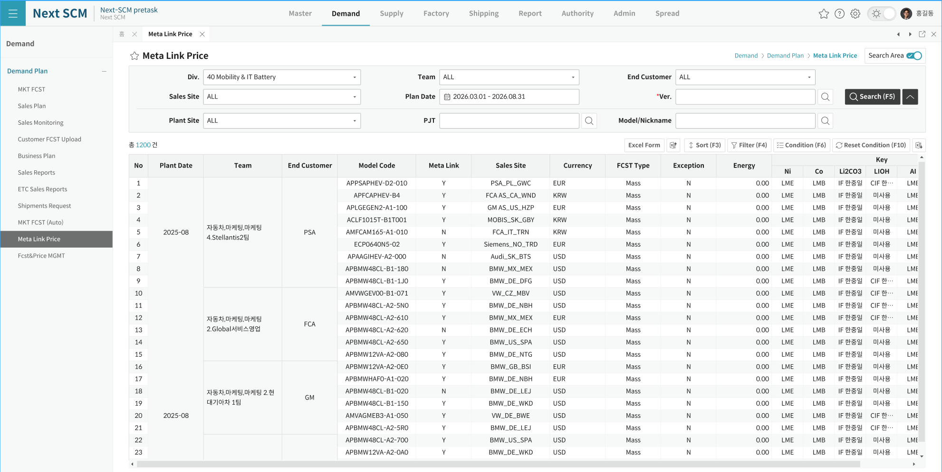

② Excel Form 템플릿 팝업 (DMF0074_MetalLinkPricePopup — 전용, 캡쳐 부재)
진입: "Excel Form"(btnTemplate) — 부모 Division 값 전달. 타이틀 "Meta Link Template" (AS-IS 원문 오탈자 그대로 — Metal 아님). ClientSize 1102×320. 조건: Division(UsrCheckedList — MyDivision 바인딩 후 부모값 세팅·Enabled=false 고정). 버튼(UsrButtonList 3종): Find(FindData) / Excel(SimplexelService 고속 다운로드) / Close. 코드에는 OK 분기(blnOK=true)도 있으나 버튼 아이템 미등록(dead). 그리드: 시트 "Metal Link Price" — DMF0000_GET_COMMON_SPREAD_TITLE(PROGRAM_ID=DMF0074, division 필터) 2단 헤더 + DM.DMF0074_GET_METAL_LINK_TEMPLATE(p_division_id 1개) 조회 → 전체 LockColumn + SmartColMerge(TopChange 재머지). Division 공란 MSG00097 / 결과 0건 MSG00427(⚠미등록 — "이번주 Sales Plan Waterfall에 Monthly Rolling Forecast:Y인 버전이 존재하지 않습니다" 주석). IsPopup=true → 버튼 권한체크 pass

③ Project 검색 팝업 (SCM0002_ProjectbyDivisionPopupEx — 공용, 캡쳐 부재)
진입: Project "…"(btnProject) 또는 txtProject 에서 Enter. Form_Load(true, sDivision, sTeam, sEndCustomer, sScmSite, sProject) — 현재 조회조건 그대로 전달. OK 시 ProjectCode 반환 → 공란 아니면 txtProject 세팅. TO-BE = @master/components projectByDivisionModal 재사용

④ Item 검색 팝업 (DM0002_ItembyDivisionPopupEx — 공용, 캡쳐 부재)
진입: Model/Nickname "…"(btmItem) 또는 txtItemId 에서 Enter. Form_Load(true, sDivision, sTeam, sEndCustomer, sScmSiteId, sProject, sItemId). 닫힘 시 popItem.ItemID 를 무조건 txtItemId 에 세팅(취소 시 공란 덮어씀 주의). TO-BE = @master/components itemByDivisionModal 재사용

⑤ Version 선택 팝업 (DMF0073_VersionBySalesPricePopup — 공용(자매 DMF0073), 캡쳐 부재)
진입: Version "…"(btnSPVer). Form_Load(true, "SP", sDivision, 당일-3개월, 당일+3개월) — MultiTimeZone 기준. 반환 sVersions(콤마 구분): 3개 이상(Split length>2)이면 MSG00255("버전은 최대 2개까지 선택할 수 있습니다") 후 미반영 / 1~2개면 txtVersion 세팅. 기본값 "Current"(현재본 조회 = GET SP 의 LIKE '%CURRENT%' 분기). TO-BE = DMF0073/DMF0020 계열 버전 모달 재사용 검토

⑥ Excel Upload 팝업 (ExcelUploadForm — 공용, 캡쳐 부재)
진입: "Upload"(btnExcelUpload). formId = "DMF0074" — ⭐ 단, Division=40(소형)이면 "DMF0074_40" 별도 ID [PJ2024-50611]. sheetName = "Metal Link Price". SaveExceptError=true(오류행 제외 저장). 업로드 파일 → SCM_ADM_EXCEL_UPLOAD 스테이징 적재 → P_DMF0074_EXCEL_UPLOAD (P_MODE 0=Validation → >0=저장, PROGRAM_ID LIKE 'DMF0074%' 로 40 ID 포괄). 팝업 닫힌 뒤 MSG00265("Excel 업로드가 완료되었습니다. 재조회합니다.") Yes → FindData() 재조회. ⚠ SHEET_COLUMNS 에 DMF0074_40 행 0건 실측 — 업로드 스테이징/SP 만 LIKE 매칭(메타 미등록 격차)

※ ①=Figma 캡쳐 (CAP_SVG\DMF0074.png). Doc\_figma\screens\DMF0074*.md 부재(figma_link.md 도 미정 스텁) — 실 프레임 확보 시 보강.
※ ②~⑥ 팝업은 캡쳐 부재 — AS-IS 소스 실측 텍스트 사양만 (확보 시 이미지 교체).

